Normalización
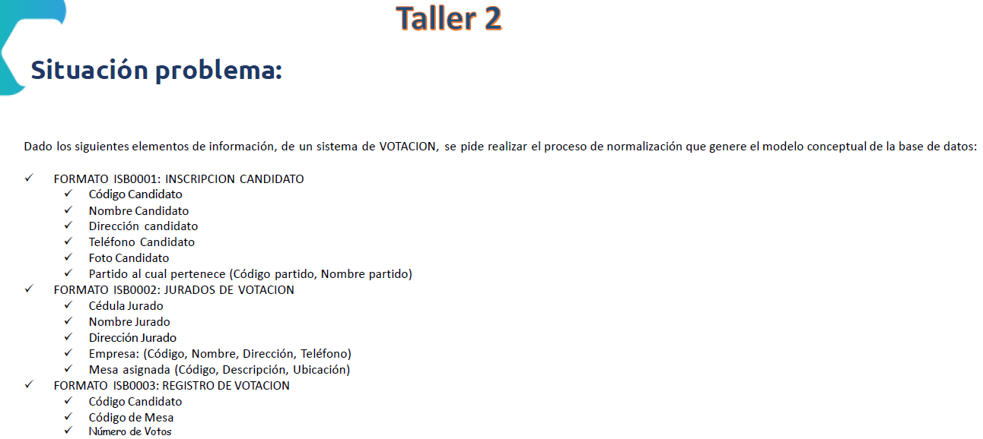
1 FN: Identificación Tablas y Campos
Tabla | Campos
Candidato | Cod_Can, Nom_Can, Dir_Can, Tel_Can, Foto_Can
Partido | Cod_Par, Nom_Par
Jurado | Ced_Jur, Nom_Jur, Dir_Jur
Empresa | Cod_Emp, Nom_Emp, Dir_Emp, Tel_Emp
Mesa | Cod_Mesa, Des_Mesa, Ubi_Mesa
Registro | Cod_Can, Cod_Mesa, Num_Vot
 |  | campos fuertes
dependecias funcionales |  | DFD (Llave primaria) | DFT
Tabla | Campos
Candidato | Cod_Can, Nom_Can, Dir_Can, Tel_Can, Foto_Can | Cod_Can
Partido | Cod_Par, Nom_Par | Cod_Par
Jurado | Ced_Jur, Nom_Jur, Dir_Jur | Ced_Jur
Empresa | Cod_Emp, Nom_Emp, Dir_Emp, Tel_Emp | Cod_Emp
Mesa | Cod_Mesa, Des_Mesa, Ubi_Mesa | Cod_Mesa
Registro | Cod_Can, Cod_Mesa, Num_Vot | Cod_Can Cod_Mesa

3 FN: Eliminar DFT y Realizar relaciones
Las DFT se eliminan, creando tablas nuevas
Al crear la relaciones se debe verficar cardinalidad, tipo de relación

4 FN: Romper Relaciones M:N
Las relaciones Muchos a Muchos se eliminan creando tablas intermedias entre las tablas implicadas en la relación muchos a muchos y no olvidar al final las llaves foráneas

